Worksheet
歯科衛生士 | 2015 | 人体の構造と機能 |  | 2015_dh_15_pm001
 |  | 消化管で、胆汁が流入するのはどれか。
 |  | 1 | 食 道
 |  | 2 | 胃
 |  | 3 | 十二指腸 | 正解
 |  | 4 | 空 腸
歯科衛生士 | 2015 | 歯・口腔の構造と機能 |  | 2015_dh_15_pm002
 |  | 口腔内写真を別に示す。 矢印で示す部位に開口する唾液腺はどれか。
 |  | 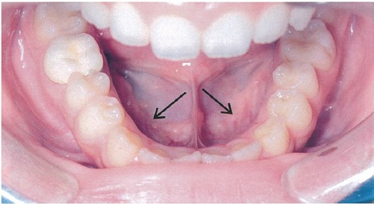
 |  | 1 | 耳下腺
 |  | 2 | 前舌腺
 |  | 3 | 舌下腺 | 正解
 |  | 4 | 顎下腺
歯科衛生士 | 2015 | 歯・口腔の構造と機能 |  | 2015_dh_15_pm003
 |  | オトガイ孔から出る神経が走行中に通過するのはどれか。
 |  | 1 | 歯槽孔
 |  | 2 | 切歯孔
 |  | 3 | 下顎孔 | 正解
 |  | 4 | 眼窩下孔
歯科衛生士 | 2015 | 歯・口腔の構造と機能 |  | 2015_dh_15_pm004
 |  | 下顎骨の写真を別に示す。 内側翼突筋の付着部はどれか。
 |  | 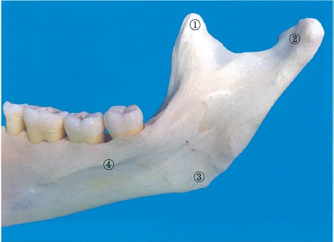
 |  | 1 | ①
 |  | 2 | ②
 |  | 3 | ③ | 正解
 |  | 4 | ④
歯科衛生士 | 2015 | 人体の構造と機能 |  | 2015_dh_15_pm005
 |  | 細胞膜を構成するリン脂質二重層を容易に通過するのはどれか。
 |  | 1 | 脂肪酸 | 正解
 |  | 2 | グルコース
 |  | 3 | ヘモグロビン
 |  | 4 | ナトリウムイオン
歯科衛生士 | 2015 | 歯・口腔の健康と予防に関わる人間と社会の仕組み |  | 2015_dh_15_pm006
 |  | 炭水化物はどれか。
 |  | 1 | グアニン
 |  | 2 | グリシン
 |  | 3 | グルコース | 正解
 |  | 4 | グリセロール
歯科衛生士 | 2015 | 人体の構造と機能 |  | 2015_dh_15_pm007
 |  | シナプスの図を示す。 A-B間を伝わるのはどれか。
 |  | 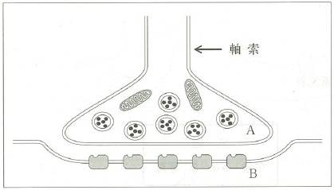
 |  | 1 | 活動電位
 |  | 2 | 神経伝達物質 | 正解
 |  | 3 | シナプス後電位
 |  | 4 | カルシウムイオン
歯科衛生士 | 2015 | 疾病の成り立ち及び回復過程の促進 |  | 2015_dh_15_pm008
 |  | 細胞死について（ ）に入る語句の組合せで正しいのはどれか。 （①）は成長に伴う胸腺の消失に関与し、炎症反応を（②）。
 |  | 1 | （①）壊 死 -- （②）引き起こす
 |  | 2 | （①）壊 死 -- （②）引き起こさない
 |  | 3 | （①）アポトーシス -- （②）引き起こす
 |  | 4 | （①）アポトーシス -- （②）引き起こさない | 正解
歯科衛生士 | 2015 | 疾病の成り立ち及び回復過程の促進 |  | 2015_dh_15_pm009
 |  | 擦過により除去できない白色病変の写真を別に示す。 白色病変の主体をなす病理組織所見はどれか。
 |  | 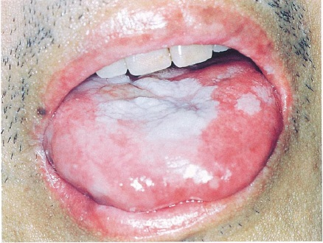
 |  | 1 | 線維増生
 |  | 2 | 血管増殖
 |  | 3 | 上皮肥厚 | 正解
 |  | 4 | メラニン色素沈着
歯科衛生士 | 2015 | 疾病の成り立ち及び回復過程の促進 |  | 2015_dh_15_pm010
 |  | 下顎骨に発生する嚢胞と歯の位置を図に示す。灰色部は嚢胞を示す。 歯根嚢胞はどれか。
 |  | 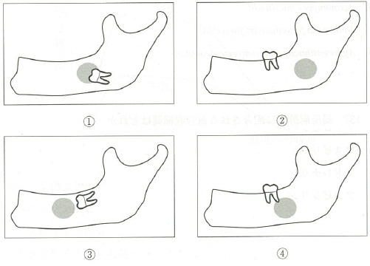
 |  | 1 | ①
 |  | 2 | ②
 |  | 3 | ③
 |  | 4 | ④ | 正解
歯科衛生士 | 2015 | 疾病の成り立ち及び回復過程の促進 |  | 2015_dh_15_pm011
 |  | レトロウイルスはどれか。
 |  | 1 | B型肝炎ウイルス
 |  | 2 | ムンプスウイルス
 |  | 3 | インフルエンザウイルス
 |  | 4 | ヒトT細胞白血病ウイルス | 正解
歯科衛生士 | 2015 | 疾病の成り立ち及び回復過程の促進 |  | 2015_dh_15_pm012
 |  | 女性ホルモンによって発育促進がみられるのはどれか。
 |  | 1 | Prevotella intermedia | 正解
 |  | 2 | Actinomyces naeslundii
 |  | 3 | Tannerella forsythensis＜forsythia＞
 |  | 4 | Aggregatibacter actinomycetemcomitans
歯科衛生士 | 2015 | 疾病の成り立ち及び回復過程の促進 |  | 2015_dh_15_pm013
 |  | 局所麻酔薬に配合される血管収縮薬はどれか。
 |  | 1 | アトロピン
 |  | 2 | アスピリン
 |  | 3 | アドレナリン | 正解
 |  | 4 | アンピシリン
歯科衛生士 | 2015 | 疾病の成り立ち及び回復過程の促進 |  | 2015_dh_15_pm014
 |  | ある薬物を水または牛乳で服用後の血中薬物濃度-時間曲線を図に示す。 服用した薬物はどれか。
 |  | 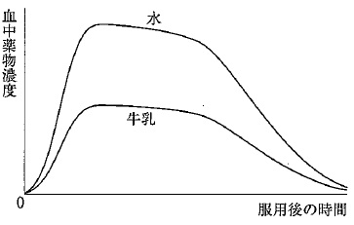
 |  | 1 | ペニシリン系薬
 |  | 2 | マクロライド系薬
 |  | 3 | テトラサイクリン系薬 | 正解
 |  | 4 | アミノグリコシド系薬
歯科衛生士 | 2015 | 疾病の成り立ち及び回復過程の促進 |  | 2015_dh_15_pm015
 |  | 日本薬局方を公示するのはどれか。
 |  | 1 | 厚生労働省 | 正解
 |  | 2 | 日本保険薬局協会
 |  | 3 | 食品医薬品安全センター
 |  | 4 | 医薬品医療機器総合機構
歯科衛生士 | 2015 | 歯・口腔の構造と機能 |  | 2015_dh_15_pm016
 |  | 唾液の緩衝作用と再石灰化の両方の機能に関わるのはどれか。
 |  | 1 | 乳 酸
 |  | 2 | 炭 酸
 |  | 3 | リン酸 | 正解
 |  | 4 | クエン酸
歯科衛生士 | 2015 | 歯・口腔の健康と予防に関わる人間と社会の仕組み |  | 2015_dh_15_pm017
 |  | 平成23年歯科疾患実態調査の65～69歳と70～74歳の歯の状態を図に示す。 ③はどれか。
 |  | 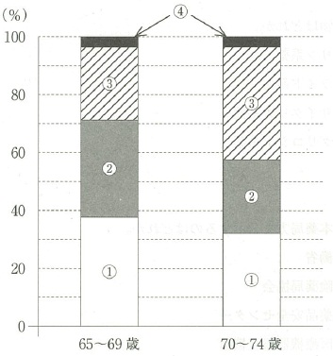
 |  | 1 | 健全歯
 |  | 2 | 未処置歯
 |  | 3 | 処置歯
 |  | 4 | 喪失歯 | 正解
歯科衛生士 | 2015 | 歯・口腔の健康と予防に関わる人間と社会の仕組み |  | 2015_dh_15_pm018
 |  | う蝕の発生要因になる甘味料はどれか。
 |  | 1 | スクラロース
 |  | 2 | フルクトース | 正解
 |  | 3 | アスパルテーム
 |  | 4 | エリスリトール
歯科衛生士 | 2015 | 歯・口腔の健康と予防に関わる人間と社会の仕組み |  | 2015_dh_15_pm019
 |  | フッ素イオン濃度が最も高いのはどれか。
 |  | 1 | フッ化物バーニッシュ | 正解
 |  | 2 | フッ化第一スズ配合歯磨剤
 |  | 3 | リン酸酸性フッ化ナトリウム溶液
 |  | 4 | モノフルオロリン酸ナトリウム配合歯磨剤
歯科衛生士 | 2015 | 歯・口腔の健康と予防に関わる人間と社会の仕組み |  | 2015_dh_15_pm020
 |  | 口腔癌の第一次予防はどれか。2つ選べ。
 |  | 1 | 禁煙指導 | 正解
 |  | 2 | 適正飲酒 | 正解
 |  | 3 | 減塩運動
 |  | 4 | がん検診
歯科衛生士 | 2015 | 歯・口腔の健康と予防に関わる人間と社会の仕組み |  | 2015_dh_15_pm021
 |  | 3歳児歯科健康診査の受診者10名の結果を表に示す。 う蝕罹患型A型の割合はどれか。
 |  | 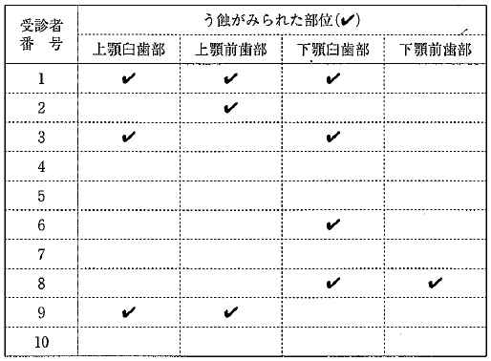
 |  | 1 | 10％
 |  | 2 | 20％
 |  | 3 | 30％ | 正解
 |  | 4 | 40％
歯科衛生士 | 2015 | 歯・口腔の健康と予防に関わる人間と社会の仕組み |  | 2015_dh_15_pm022
 |  | 学校歯科健康診断の結果、GOと判定された者への対応はどれか。2つ選べ。
 |  | 1 | 口腔衛生指導 | 正解
 |  | 2 | 歯石除去の勧奨
 |  | 3 | う蝕処置の指示
 |  | 4 | 生活習慣の指導 | 正解
歯科衛生士 | 2015 | 歯・口腔の健康と予防に関わる人間と社会の仕組み |  | 2015_dh_15_pm023
 |  | 健康日本21（第二次）の基本的な方向で正しいのはどれか。2つ選べ。
 |  | 1 | 健康寿命の延伸 | 正解
 |  | 2 | 健康格差の縮小 | 正解
 |  | 3 | 壮年期死亡の減少
 |  | 4 | 高度先進医療の推進
歯科衛生士 | 2015 | 歯・口腔の健康と予防に関わる人間と社会の仕組み |  | 2015_dh_15_pm024
 |  | 水道法の水質基準において検出されないことと規定されているのはどれか。
 |  | 1 | 水 銀
 |  | 2 | 大腸菌 | 正解
 |  | 3 | フッ素
 |  | 4 | ホルムアルデヒド
歯科衛生士 | 2015 | 歯・口腔の健康と予防に関わる人間と社会の仕組み |  | 2015_dh_15_pm025
 |  | 予防接種において生ワクチンを用いるのはどれか。
 |  | 1 | 麻 疹 | 正解
 |  | 2 | 破傷風
 |  | 3 | 百日咳
 |  | 4 | インフルエンザ
歯科衛生士 | 2015 | 歯・口腔の健康と予防に関わる人間と社会の仕組み |  | 2015_dh_15_pm026
 |  | 学校保健において感染症により出席を停止させることができるのはどれか。
 |  | 1 | 校 長 | 正解
 |  | 2 | 学校医
 |  | 3 | 市町村長
 |  | 4 | 保健所長
歯科衛生士 | 2015 | 歯・口腔の健康と予防に関わる人間と社会の仕組み |  | 2015_dh_15_pm027
 |  | トータル・ヘルスプロモーション・プランが位置づけられているのはどれか。
 |  | 1 | 老人保健
 |  | 2 | 地域保健
 |  | 3 | 母子保健
 |  | 4 | 産業保健 | 正解
歯科衛生士 | 2015 | 歯・口腔の健康と予防に関わる人間と社会の仕組み |  | 2015_dh_15_pm028
 |  | 国民が生涯にわたって日常生活において歯科疾患の予防に向けた取り組みを行うことを主な目的とする法律はどれか。
 |  | 1 | 地域保健法
 |  | 2 | 歯科医師法
 |  | 3 | 健康増進法
 |  | 4 | 歯科口腔保健の推進に関する法律 | 正解
歯科衛生士 | 2015 | 歯・口腔の健康と予防に関わる人間と社会の仕組み |  | 2015_dh_15_pm029
 |  | 国民健康・栄養調査を規定しているのはどれか。
 |  | 1 | 食品衛生法
 |  | 2 | 健康増進法 | 正解
 |  | 3 | 食育基本法
 |  | 4 | 地域保健法
歯科衛生士 | 2015 | 歯・口腔の健康と予防に関わる人間と社会の仕組み |  | 2015_dh_15_pm030
 |  | 障害者総合支援法で定められている自立支援医療で誤っているのはどれか。
 |  | 1 | 育成医療
 |  | 2 | 更生医療
 |  | 3 | 養育医療 | 正解
 |  | 4 | 精神通院医療
歯科衛生士 | 2015 | 歯・口腔の健康と予防に関わる人間と社会の仕組み |  | 2015_dh_15_pm031
 |  | 不飽和脂肪酸はどれか。2つ選べ。
 |  | 1 | ラウリン酸
 |  | 2 | リノール酸 | 正解
 |  | 3 | パルミチン酸
 |  | 4 | ドコサヘキサエン酸 | 正解
歯科衛生士 | 2015 | 歯・口腔の健康と予防に関わる人間と社会の仕組み |  | 2015_dh_15_pm032
 |  | 日本人の食事摂取基準において、耐容上限量が設定されていないのはどれか。
 |  | 1 | ビタミンA
 |  | 2 | ビタミンC | 正解
 |  | 3 | ビタミンD
 |  | 4 | ビタミンE
歯科衛生士 | 2015 | 歯科衛生士概論 |  | 2015_dh_15_pm033
 |  | 傾聴の姿勢として正しいのはどれか。2つ選べ。
 |  | 1 | 患者の話にうなづく。 | 正解
 |  | 2 | 患者の表情に注目する。 | 正解
 |  | 3 | 患者との会話の前に答えを用意する。
 |  | 4 | 患者の話の途中で自分の意見を言う。
歯科衛生士 | 2015 | 歯科診療補助論 |  | 2015_dh_15_pm034
 |  | 成人のバイタルサインの異常値はどれか。
 |  | 1 | 脈 拍 -- 70回/分
 |  | 2 | 呼吸数 -- 15回/分
 |  | 3 | 拡張期血圧 -- 100mmHg | 正解
 |  | 4 | 収縮期血圧 -- 120mmHg
歯科衛生士 | 2015 | 臨床歯科医学 |  | 2015_dh_15_pm035
 |  | 尿検査でケトン体陽性になるのはどれか。
 |  | 1 | 血友病
 |  | 2 | 糖尿病 | 正解
 |  | 3 | B型肝炎
 |  | 4 | 甲状腺機能低下症
歯科衛生士 | 2015 | 疾病の成り立ち及び回復過程の促進 |  | 2015_dh_15_pm036
 |  | 低温プラズマ滅菌で正しいのはどれか。
 |  | 1 | 環境汚染がある。
 |  | 2 | 使用ガスに毒性がある。
 |  | 3 | 滅菌温度は70℃である。
 |  | 4 | 器材は滅菌直後に使用できる。 | 正解
歯科衛生士 | 2015 | 臨床歯科医学 |  | 2015_dh_15_pm037
 |  | 38歳の女性。上顎左側第一大臼歯の一過性の冷水痛を訴えて来院した。5年前にコンポジットレジン修復処置を受けたという。隣接面にう蝕はみられず自発痛と打診痛もない。診察の結果、再修復を行うことになった。初診時の口腔内写真を別に示す。 コンポジットレジン修復時に必要なのはどれか。2つ選べ。
 |  | 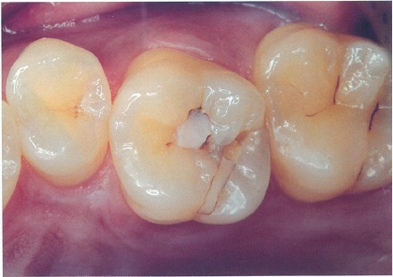
 |  | 1 | ウェッジ
 |  | 2 | 光照射器 | 正解
 |  | 3 | マトリックス
 |  | 4 | シェードガイド | 正解
歯科衛生士 | 2015 | 臨床歯科医学 |  | 2015_dh_15_pm038
 |  | コンポジットレジンに含まれるフィラーにより向上するのはどれか。2つ選べ。
 |  | 1 | 摩耗性
 |  | 2 | 重合収縮
 |  | 3 | 機械的強度 | 正解
 |  | 4 | エックス線造影性 | 正解
歯科衛生士 | 2015 | 臨床歯科医学 |  | 2015_dh_15_pm039
 |  | 48歳の女性。上顎左側臼歯部のブラッシング時の疼痛を訴えて来院した。う蝕は認められなかった。初診時の口腔内写真を別に示す。 原因歯を特定するために行う検査として有効なのはどれか。
 |  | 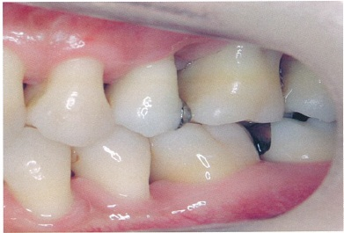
 |  | 1 | 打 診
 |  | 2 | 透照診
 |  | 3 | 擦過診 | 正解
 |  | 4 | 歯髄電気診
歯科衛生士 | 2015 | 臨床歯科医学 |  | 2015_dh_15_pm040
 |  | 9歳の女児。下顎左側第一大臼歯の痛みを訴えて来院した。軟化象牙質を除去したところ点状の露髄を生じた。露髄部を水酸化カルシウム製剤で被覆し、グラスアイオノマーセメントで仮封した。 この処置により形成が期待されるのはどれか。
 |  | 1 | 象牙粒
 |  | 2 | 象牙質橋 | 正解
 |  | 3 | 第三象牙質
 |  | 4 | 有細胞セメント質
歯科衛生士 | 2015 | 臨床歯科医学 |  | 2015_dh_15_pm041
 |  | 下顎左側第二小臼歯の根管拡大中に根管をエアシリンジで乾燥させたところ、頬部の腫脹が生じ、触診すると捻髪音を発した。 生じたのは何か。
 |  | 1 | 皮下気腫 | 正解
 |  | 2 | 薬物アレルギー
 |  | 3 | シーラーの逸出
 |  | 4 | リーマーの破折
歯科衛生士 | 2015 | 臨床歯科医学 |  | 2015_dh_15_pm042
 |  | 10歳の男児。歯肉からの出血を訴えて来院した。3日前から38℃の発熱があるという。全顎的に歯肉の腫脹と出血がみられた。 疑われる全身疾患はどれか。
 |  | 1 | 肺 炎
 |  | 2 | 白血病 | 正解
 |  | 3 | 心内膜炎
 |  | 4 | ネフローゼ症候群
歯科衛生士 | 2015 | 臨床歯科医学 |  | 2015_dh_15_pm043
 |  | 51歳の女性。下顎右側前歯の動揺を訴えて来院した。下顎右側側切歯遠心部に深い歯周ポケットを認めた。歯周基本治療後、同部に歯周外科処置を行うことになった。初診時のエックス線写真（A）、不良肉芽組織除去後の口腔内写真（B）及び縫合直前の口腔内写真（C）を別に示す。 この手術で再生するのはどれか。2つ選べ。
 |  | 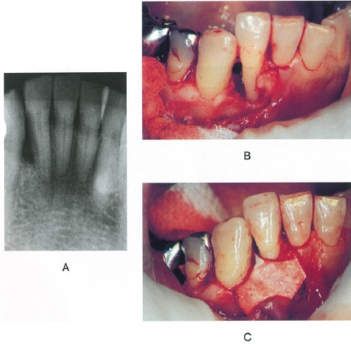
 |  | 1 | 歯槽骨 | 正解
 |  | 2 | 象牙質
 |  | 3 | エナメル質
 |  | 4 | セメント質 | 正解
歯科衛生士 | 2015 | 歯科予防処置論 |  | 2015_dh_15_pm044
 |  | 55歳の男性。下顎右側臼歯部の歯肉からの出血を訴えて来院した。1か月前から自覚していたが痛みがないためそのままにしていたという。歯周組織検査の結果、検査器具の先端が舌側まで貫通しているのが確認できた。歯周組織検査時の口腔内写真を別に示す。 貫通部位の清掃に有効なのはどれか。2つ選べ。
 |  | 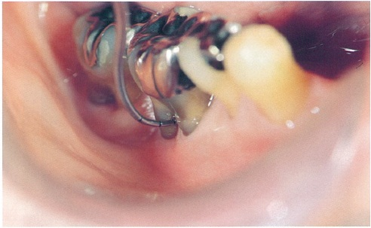
 |  | 1 | 歯間ブラシ | 正解
 |  | 2 | 口腔洗浄器
 |  | 3 | ラバーチップ
 |  | 4 | スーパーフロス | 正解
歯科衛生士 | 2015 | 臨床歯科医学 |  | 2015_dh_15_pm045
 |  | 62歳の男性。補綴治療前の口腔内写真を別に示す。 矢印が示す所見の原因として考えられるのはどれか。2つ選べ。
 |  | 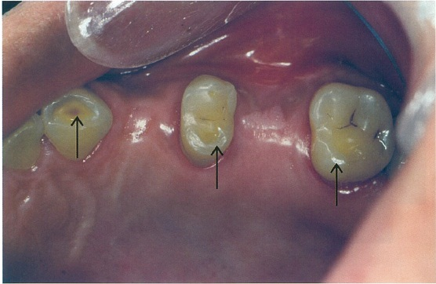
 |  | 1 | 低位咬合
 |  | 2 | 慢性歯周炎
 |  | 3 | ブラキシズム | 正解
 |  | 4 | 対合歯の誘導 | 正解
歯科衛生士 | 2015 | 歯科診療補助論 |  | 2015_dh_15_pm046
 |  | アルジネートによる印象採得において、印象材の保持に適するのはどれか。
 |  | 1 | 網トレー | 正解
 |  | 2 | 水冷式トレー
 |  | 3 | レジン個歯トレー
 |  | 4 | リムロックトレー
歯科衛生士 | 2015 | 臨床歯科医学 |  | 2015_dh_15_pm047
 |  | 全部床義歯の仮想咬合平面と平行になるのはどれか。2つ選べ。
 |  | 1 | 口唇線
 |  | 2 | 正中線
 |  | 3 | 鼻聴道線 | 正解
 |  | 4 | 瞳孔間線 | 正解
歯科衛生士 | 2015 | 臨床歯科医学 |  | 2015_dh_15_pm048
 |  | 31歳の男性。「右上の歯が動いてきた」と訴えて来院した。3年前から上顎右側犬歯と第一小臼歯の歯間乳頭歯肉が徐々に腫大してきたという。口腔内写真を別に示す。 考えられるのはどれか。
 |  | 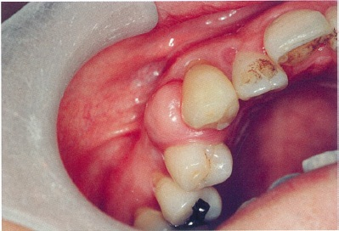
 |  | 1 | 内歯瘻
 |  | 2 | エプーリス | 正解
 |  | 3 | 薬物性歯肉増殖症
 |  | 4 | 遺伝性歯肉線維腫症
歯科衛生士 | 2015 | 臨床歯科医学 |  | 2015_dh_15_pm049
 |  | 64歳の女性。口を閉じることができないと訴えて来院した。食事中に突然咬めなくなったという。左側顎関節脱臼と診断され徒手整復を行うことになった。エックス線写真を別に示す。 下顎頭を誘導する正しい方向はどれか。
 |  | 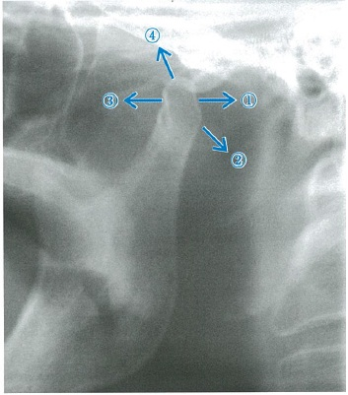
 |  | 1 | ①
 |  | 2 | ② | 正解
 |  | 3 | ③
 |  | 4 | ④
歯科衛生士 | 2015 | 歯科保健指導論 |  | 2015_dh_15_pm050
 |  | 嚥下機能の賦活を目的とするのはどれか。2つ選べ。
 |  | 1 | 舌負荷訓練 | 正解
 |  | 2 | 喉頭挙上訓練 | 正解
 |  | 3 | 義歯床のリライニング
 |  | 4 | ティッシュコンディショニング
歯科衛生士 | 2015 | 臨床歯科医学 |  | 2015_dh_15_pm051
 |  | 局所麻酔の注射後に生じる偶発症はどれか。
 |  | 1 | ワンサン氏症状
 |  | 2 | キューンの貧血帯 | 正解
 |  | 3 | ニコルスキー現象
 |  | 4 | パトリックの発痛帯
歯科衛生士 | 2015 | 臨床歯科医学 |  | 2015_dh_15_pm052
 |  | 14歳の女子。歯並びが悪いことを訴えて来院した。初診時の口腔内写真（A、B、C）を別に示す。 上顎右側犬歯の位置異常はどれか。2つ選べ。
 |  | 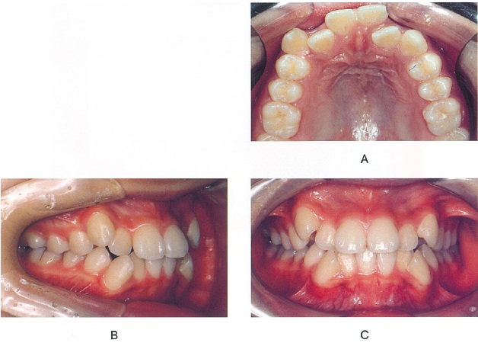
 |  | 1 | 低 位 | 正解
 |  | 2 | 遠心傾斜
 |  | 3 | 唇側転位 | 正解
 |  | 4 | 交叉咬合
歯科衛生士 | 2015 | 臨床歯科医学 |  | 2015_dh_15_pm053
 |  | 8歳の女児。前歯の咬み合わせの異常を訴えて来院した。初診時のエックス線写真を別に示す。 この検査の目的はどれか。2つ選べ。
 |  | 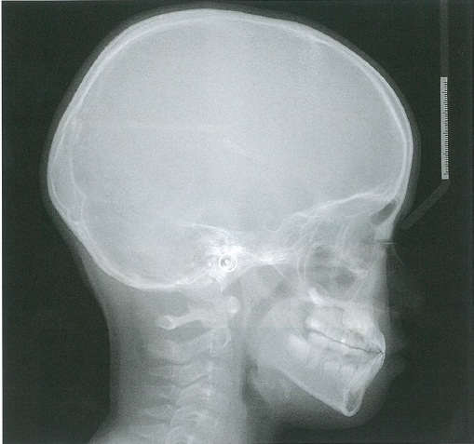
 |  | 1 | 下顎偏位の検査
 |  | 2 | 乳歯歯根の吸収度の観察
 |  | 3 | 下顎骨の成長方向の判定 | 正解
 |  | 4 | 上顎中切歯の唇舌的傾斜の評価 | 正解
歯科衛生士 | 2015 | 臨床歯科医学 |  | 2015_dh_15_pm054
 |  | 矯正用器具の写真を別に示す。 適切な用途はどれか。
 |  | 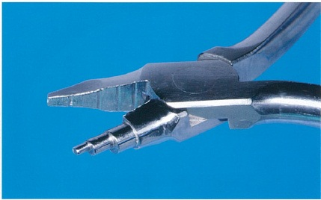
 |  | 1 | バンドの撤去
 |  | 2 | トルクの付与
 |  | 3 | 補助弾線の屈曲 | 正解
 |  | 4 | アーチワイヤーの結紮
歯科衛生士 | 2015 | 臨床歯科医学 |  | 2015_dh_15_pm055
 |  | 生後8か月頃にみられるようになるのはどれか。
 |  | 1 | ハイハイ | 正解
 |  | 2 | 首のすわり
 |  | 3 | ひとり歩き
 |  | 4 | ひとり立ち
歯科衛生士 | 2015 | 臨床歯科医学 |  | 2015_dh_15_pm056
 |  | Hellmanの咬合発育段階ⅠA期にみられるのはどれか。
 |  | 1 | 霊長空隙
 |  | 2 | 発育空隙
 |  | 3 | 顎間空隙 | 正解
 |  | 4 | 鼓形空隙
歯科衛生士 | 2015 | 臨床歯科医学 |  | 2015_dh_15_pm057
 |  | 手づかみ食べ機能を獲得する時期に萌出するのはどれか。
 |  | 1 | 乳中切歯
 |  | 2 | 乳側切歯
 |  | 3 | 第一乳臼歯 | 正解
 |  | 4 | 第二乳臼歯
歯科衛生士 | 2015 | 歯科診療補助論 |  | 2015_dh_15_pm058
 |  | 5歳の男児。上顎右側第二乳臼歯の多歯面う蝕に対し、既製乳歯冠修復を行うことにした。既製乳歯冠を試適していたところ、口腔内に落下させた。 直ちに行うのはどれか。
 |  | 1 | 上半身を起こす。
 |  | 2 | 顔を横に向かせる。 | 正解
 |  | 3 | ハイムリック法を実施する。
 |  | 4 | バキュームを口腔内に挿入する。
歯科衛生士 | 2015 | 臨床歯科医学 |  | 2015_dh_15_pm059
 |  | 摂食嚥下機能検査の写真（A、B）を別に示す。 この検査について正しいのはどれか。2つ選べ。
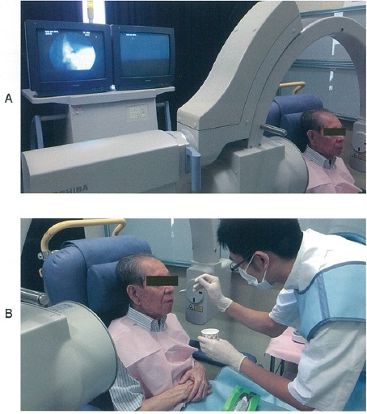
 |  | 1 | 唾液の誤嚥が観察できる。
 |  | 2 | 長時間の検査が可能である。
 |  | 3 | 口腔、咽頭および食道の機能が評価できる。 | 正解
 |  | 4 | 造影性のある検査用模擬食品が必要である。 | 正解
歯科衛生士 | 2015 | 臨床歯科医学 |  | 2015_dh_15_pm060
 |  | 嚥下反射の惹起が遅延している場合に有効な機能訓練はどれか。
 |  | 1 | 構音訓練
 |  | 2 | 冷圧刺激法 | 正解
 |  | 3 | シャキア訓練
 |  | 4 | プッシング訓練
歯科衛生士 | 2015 | 臨床歯科医学 |  | 2015_dh_15_pm061
 |  | 加齢にともない減少あるいは低下するのはどれか。
 |  | 1 | 咬合高径 | 正解
 |  | 2 | 味覚閾値
 |  | 3 | 第二象牙質の量
 |  | 4 | セメント質の厚さ
歯科衛生士 | 2015 | 臨床歯科医学 |  | 2015_dh_15_pm062
 |  | 唾液分泌量の減少を主症状とする疾患はどれか。
 |  | 1 | 肥満症
 |  | 2 | うつ病
 |  | 3 | パーキンソン病
 |  | 4 | シェーグレン症候群 | 正解
歯科衛生士 | 2015 | 歯科予防処置論 |  | 2015_dh_15_pm063
 |  | 初診患者の口腔内写真を別に示す。 観察できるのはどれか。2つ選べ。
 |  | 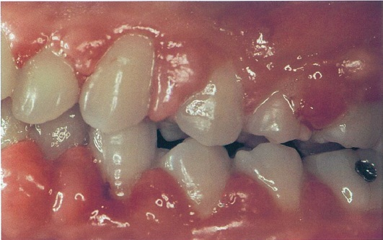
 |  | 1 | 歯肉の腫脹 | 正解
 |  | 2 | 歯肉の出血 | 正解
 |  | 3 | フェストゥーン
 |  | 4 | スティップリング
歯科衛生士 | 2015 | 歯科予防処置論 |  | 2015_dh_15_pm064
 |  | エックス線写真を別に示す。 観察できるのはどれか。2つ選べ。
 |  | 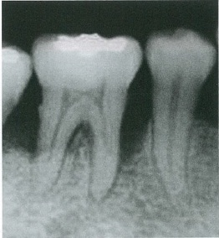
 |  | 1 | 歯石沈着 | 正解
 |  | 2 | 根管充塡
 |  | 3 | 隣接面う蝕
 |  | 4 | 歯槽骨吸収 | 正解
歯科衛生士 | 2015 | 歯科予防処置論 |  | 2015_dh_15_pm065
 |  | プロービング時の図を示す。プローブの目盛間隔は1mmである。 アタッチメントレベルはどれか。
 |  | 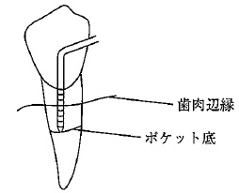
 |  | 1 | 2mm
 |  | 2 | 4mm
 |  | 3 | 6mm
 |  | 4 | 8mm | 正解
歯科衛生士 | 2015 | 歯科予防処置論 |  | 2015_dh_15_pm066
 |  | 歯肉炎の臨床所見で正しいのはどれか。
 |  | 1 | 歯肉退縮
 |  | 2 | 歯槽骨吸収
 |  | 3 | 歯肉ポケット | 正解
 |  | 4 | アタッチメントロス
歯科衛生士 | 2015 | 歯科予防処置論 |  | 2015_dh_15_pm067
 |  | 48歳の女性。乳癌の骨転移治療のため、ビスホスホネート系注射薬を長期間投与中であるという。歯周治療を行うことになった。 避けることが望ましい処置はどれか。
 |  | 1 | 咬合調整
 |  | 2 | 暫間固定
 |  | 3 | 機械的歯面清掃
 |  | 4 | 歯肉剥離掻爬術 | 正解
歯科衛生士 | 2015 | 歯科予防処置論 |  | 2015_dh_15_pm068
 |  | 器具の写真を別に示す。 矢印で示す幅はどれか。
 |  | 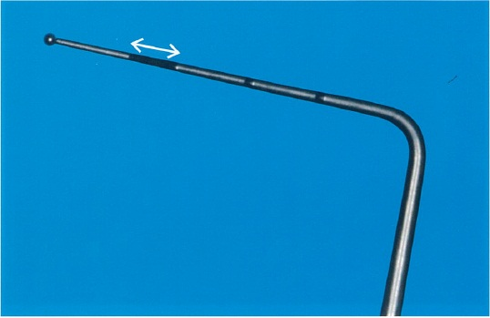
 |  | 1 | 1mm
 |  | 2 | 2mm | 正解
 |  | 3 | 3mm
 |  | 4 | 4mm
歯科衛生士 | 2015 | 歯科予防処置論 |  | 2015_dh_15_pm069
 |  | 歯の動揺方向を矢印で図に示す。垂直方向の動きは認められなかった。 Millerの分類で正しいのはどれか。
 |  | 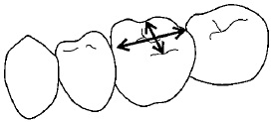
 |  | 1 | 0度
 |  | 2 | 1度
 |  | 3 | 2度 | 正解
 |  | 4 | 3度
歯科衛生士 | 2015 | 歯科予防処置論 |  | 2015_dh_15_pm070
 |  | （ ）に入る数値で正しいのはどれか。 Lindhe&Nymanの根分岐部病変の水平的分類において2度の基準は、骨の吸収が歯冠幅径の（ ）を超えるが、貫通しないものである。
 |  | 1 | 1/4
 |  | 2 | 1/3 | 正解
 |  | 3 | 1/2
 |  | 4 | 2/3
歯科衛生士 | 2015 | 歯科予防処置論 |  | 2015_dh_15_pm071
 |  | グレーシータイプキュレット刃部の断面と歯面の位置関係を図に示す。 挿入時の角度で正しいのはどれか。
 |  | 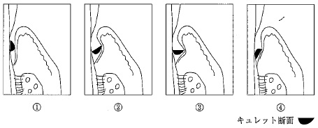
 |  | 1 | ① | 正解
 |  | 2 | ②
 |  | 3 | ③
 |  | 4 | ④
歯科衛生士 | 2015 | 歯科予防処置論 |  | 2015_dh_15_pm072
 |  | 口腔内の付着物・沈着物と構成物の組合せで正しいのはどれか。
 |  | 1 | 舌 苔 -- 剥離上皮 | 正解
 |  | 2 | プラーク -- 口腔細菌 | 正解
 |  | 3 | ペリクル -- 口腔細菌の産生物
 |  | 4 | ステイン -- 唾液由来の糖タンパク質
歯科衛生士 | 2015 | 歯科予防処置論 |  | 2015_dh_15_pm073
 |  | シャープニングに用いる潤滑材の目的はどれか。2つ選べ。
 |  | 1 | 砥石の目づまりを防止する。 | 正解
 |  | 2 | カッティングエッジを滑沢にする。
 |  | 3 | 研磨後の触覚による確認を容易にする。
 |  | 4 | 研磨時の発熱による刃部損傷を防止する。 | 正解
歯科衛生士 | 2015 | 歯科診療補助論 |  | 2015_dh_15_pm074
 |  | 24歳の女性。スケーリング中に、顔面蒼白になり気分が悪いという。徐脈、血圧低下がみられ、吐き気を訴えるが、意識ははっきりしている。 この患者への対応で適切なのはどれか。2つ選べ。
 |  | 1 | 衣服をゆるめる。 | 正解
 |  | 2 | 下肢を挙上する。 | 正解
 |  | 3 | 顔面は上方に向ける。
 |  | 4 | 呼気を再呼吸させる。
歯科衛生士 | 2015 | 歯科予防処置論 |  | 2015_dh_15_pm075
 |  | う蝕予防処置と作用機序の組合せで正しいのはどれか。
 |  | 1 | PMTC -- 咬合面形態の改善
 |  | 2 | 小窩裂溝塡塞 -- 結晶性の改善
 |  | 3 | フッ化物洗口 -- 殺菌作用
 |  | 4 | フッ化物歯面塗布 -- 再石灰化の促進 | 正解
歯科衛生士 | 2015 | 歯科予防処置論 |  | 2015_dh_15_pm076
 |  | 歯垢を検体とするう蝕活動性試験はどれか。
 |  | 1 | RDテスト<sup>®</sup>
 |  | 2 | ミューカウント<sup>®</sup>
 |  | 3 | カリオスタット<sup>®</sup> | 正解
 |  | 4 | グルコースクリアランステスト
歯科衛生士 | 2015 | 歯科予防処置論 |  | 2015_dh_15_pm077
 |  | フッ化物歯面塗布法で使用されるフッ素イオン濃度はどれか。
 |  | 1 | 225ppm
 |  | 2 | 450ppm
 |  | 3 | 900ppm
 |  | 4 | 9,000ppm | 正解
歯科衛生士 | 2015 | 歯科予防処置論 |  | 2015_dh_15_pm078
 |  | フッ化物洗口法で正しいのはどれか。2つ選べ。
 |  | 1 | 下を向いた姿勢で行う。 | 正解
 |  | 2 | 対象年齢は2歳以降である。
 |  | 3 | 成人・高齢者は対象としない。
 |  | 4 | 1回の応用量は5～10mLである。 | 正解
歯科衛生士 | 2015 | 歯科予防処置論 |  | 2015_dh_15_pm079
 |  | 11歳の男児。下顎右側第一小臼歯に小窩裂溝塡塞を行うことになった。塡塞領域を図に示す。 正しいのはどれか。
 |  | 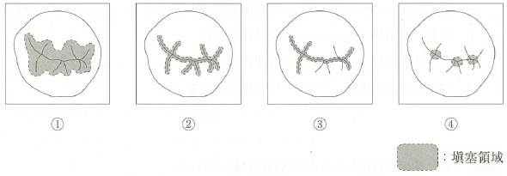
 |  | 1 | ①
 |  | 2 | ② | 正解
 |  | 3 | ③
 |  | 4 | ④
歯科衛生士 | 2015 | 歯科保健指導論 |  | 2015_dh_15_pm080
 |  | 「人々が自らの健康をコントロールし、改善することができるようにするプロセス」で示される概念はどれか。
 |  | 1 | ソーシャルキャピタル
 |  | 2 | ノーマライゼーション
 |  | 3 | ヘルスプロモーション | 正解
 |  | 4 | プライマリーヘルスケア
歯科衛生士 | 2015 | 臨床歯科医学 |  | 2015_dh_15_pm081
 |  | Barthel Indexの表を示す。 ①はどれか。
 |  | 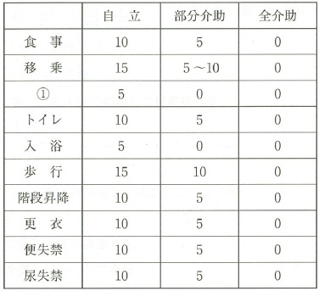
 |  | 1 | 洗 濯
 |  | 2 | 買 物
 |  | 3 | 整 容 | 正解
 |  | 4 | 服 薬
歯科衛生士 | 2015 | 歯科保健指導論 |  | 2015_dh_15_pm082
 |  | 離乳期に摂食嚥下機能を獲得する段階の特徴的な動きを示す。 ①口唇を随意に閉鎖する。 ②左右対称に口角を引く。 ③左右非対称に口角を引く。 ④嚥下時に下唇が内転する。 成長に伴い観察される順序はどれか。
 |  | 1 | ①→④→②→③
 |  | 2 | ①→④→③→②
 |  | 3 | ④→①→②→③ | 正解
 |  | 4 | ④→①→③→②
歯科衛生士 | 2015 | 歯科保健指導論 |  | 2015_dh_15_pm083
 |  | 58歳の男性。4日前に脳梗塞で入院し、投薬による内科的治療を受けている。病室での口腔ケアの依頼を受けた。全身状態および口腔状態の概要は表のとおりである。 口腔ケアを行うにあたり適切なのはどれか。2つ選べ。
 |  | 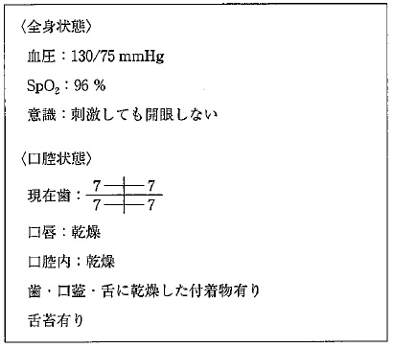
 |  | 1 | 座位で行う。
 |  | 2 | RSSTで嚥下機能を確認する。
 |  | 3 | 口腔内を潤してからケアを行う。 | 正解
 |  | 4 | SpO<sub>2</sub>値の低下がみられないか注意する。 | 正解
歯科衛生士 | 2015 | 歯科保健指導論 |  | 2015_dh_15_pm084
 |  | （ア）はどれか。
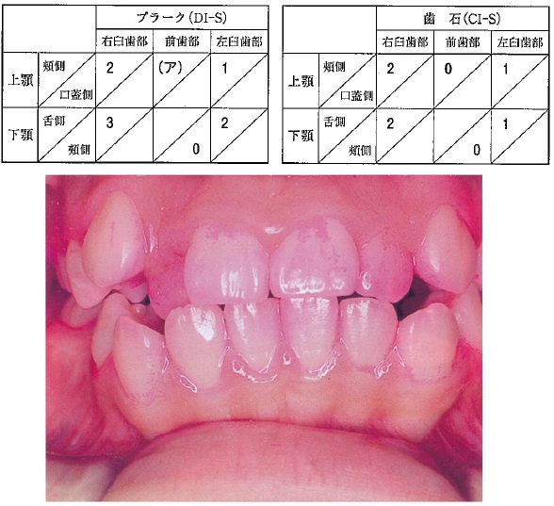
 |  | 1 | 0
 |  | 2 | 1 | 正解
 |  | 3 | 2
 |  | 4 | 3
歯科衛生士 | 2015 | 歯・口腔の健康と予防に関わる人間と社会の仕組み |  | 2015_dh_15_pm085
 |  | この患者のCI-Sはどれか。
 |  | 1 | 0.5
 |  | 2 | 1 | 正解
 |  | 3 | 1.5
 |  | 4 | 2
歯科衛生士 | 2015 | 歯・口腔の健康と予防に関わる人間と社会の仕組み |  | 2015_dh_15_pm086
 |  | 口臭の国際分類で病的口臭の原因に該当するのはどれか。2つ選べ。
 |  | 1 | 喫 煙
 |  | 2 | 狭心症
 |  | 3 | 糖尿病 | 正解
 |  | 4 | 副鼻腔炎 | 正解
歯科衛生士 | 2015 | 臨床歯科医学 |  | 2015_dh_15_pm087
 |  | 定期歯科健診に来院した3歳男児の母親から指しゃぶりについて相談を受けた。口腔状態および男児の様子を以下に示す。 指導内容として適切なのはどれか。2つ選べ。
 |  | 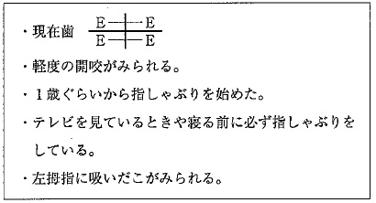
 |  | 1 | 歯並びへの影響を説明する。 | 正解
 |  | 2 | 習癖除去装置の使用を勧める。
 |  | 3 | 6歳までは心配ないと説明する。
 |  | 4 | 経過観察を行っていくことを説明する。 | 正解
歯科衛生士 | 2015 | 歯・口腔の健康と予防に関わる人間と社会の仕組み |  | 2015_dh_15_pm088
 |  | 50歳の女性。会社で行われた健康診査の結果を表に示す。 メタボリックシンドローム判定の基準値を超えているのはどれか。2つ選べ。

 |  | 1 | ①
 |  | 2 | ② | 正解
 |  | 3 | ③ | 正解
 |  | 4 | ④
歯科衛生士 | 2015 | 歯科保健指導論 |  | 2015_dh_15_pm089
 |  | 保護者に離乳食の講話をすることになった。用意した離乳食の写真を別に示す。 講話の内容で適切なのはどれか。
 |  | 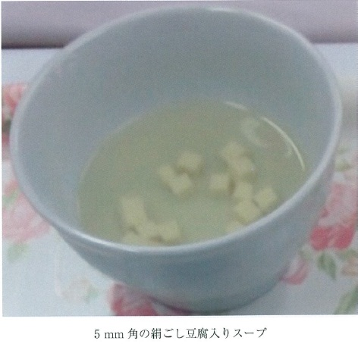
 |  | 1 | 離乳開始はこの形状から始めてください。
 |  | 2 | 歯ぐきですりつぶせる時にはこの食事形態です。
 |  | 3 | 手づかみが始まったらこの食材を始めてください。
 |  | 4 | 舌で押しつぶせるようになったら食べさせましょう。 | 正解
歯科衛生士 | 2015 | 歯科保健指導論 |  | 2015_dh_15_pm090
 |  | この男性の禁煙ステージはどれか。
 |  | 1 | 無関心期
 |  | 2 | 関心期
 |  | 3 | 準備期 | 正解
 |  | 4 | 実行期
歯科衛生士 | 2015 | 歯科保健指導論 |  | 2015_dh_15_pm091
 |  | この男性への禁煙支援で適切でないのはどれか。
 |  | 1 | 禁煙開始日を決定させる。
 |  | 2 | 喫煙関連品の処分を勧める。
 |  | 3 | タバコによる歯面の着色を除去する。
 |  | 4 | ニコチン濃度の低いタバコを紹介する。 | 正解
歯科衛生士 | 2015 | 臨床歯科医学 |  | 2015_dh_15_pm092
 |  | 78歳の女性。食事や排泄は車椅子に移乗して行えるが、一日中ベッドで過ごす事が多い。着替え、入浴などにおいても介助が必要である。 この女性の「障害高齢者の日常生活自立度判定」のランクはどれか。
 |  | 1 | B<sub>1</sub>
 |  | 2 | B<sub>2</sub> | 正解
 |  | 3 | C<sub>1</sub>
 |  | 4 | C<sub>2</sub>
歯科衛生士 | 2015 | 歯科診療補助論 |  | 2015_dh_15_pm093
 |  | 下顎第一大臼歯用のクランプの図を示す。 左側に装着する場合、クランプの部位と歯に対する位置の組合せで正しいのはどれか。2つ選べ。
 |  | 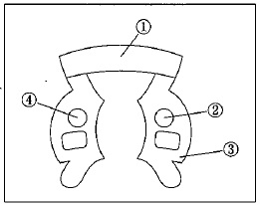
 |  | 1 | ① -- 遠 心 | 正解
 |  | 2 | ② -- 頬 側 | 正解
 |  | 3 | ③ -- 舌 側
 |  | 4 | ④ -- 近 心
歯科衛生士 | 2015 | 歯科診療補助論 |  | 2015_dh_15_pm094
 |  | 診療器具の説明で正しいのはどれか。
 |  | 1 | マイクロモーターエンジンは空気で回転させる。
 |  | 2 | エアタービンハンドピースは水流で回転させる。
 |  | 3 | 口腔外バキュームは、切削時のエアロゾルを吸引する。 | 正解
 |  | 4 | スリーウェイシリンジは、吸入、乾燥、噴霧を使い分ける。
歯科衛生士 | 2015 | 歯科診療補助論 |  | 2015_dh_15_pm095
 |  | 印象採得の説明で正しいのはどれか。2つ選べ。
 |  | 1 | 2種類の印象材を使用する方法を連合印象という。 | 正解
 |  | 2 | 静止状態の印象を採得する方法を加圧印象という。
 |  | 3 | 金属冠製作用の作業模型を得るための方法を概形印象という。
 |  | 4 | 生理的機能を営んでいる状態で印象採得する方法を機能印象という。 | 正解
歯科衛生士 | 2015 | 臨床歯科医学 |  | 2015_dh_15_pm096
 |  | 局所麻酔の説明で正しいのはどれか。2つ選べ。
 |  | 1 | 表面麻酔は薬剤の塗布により知覚を麻痺させる。 | 正解
 |  | 2 | 浸潤麻酔は噴霧により粘膜最表層に浸透させる。
 |  | 3 | 伝達麻酔は神経幹の近傍に注射し作用させる。 | 正解
 |  | 4 | 歯根膜内麻酔は急性歯周炎の部位に注射し作用させる。
歯科衛生士 | 2015 | 歯科診療補助論 |  | 2015_dh_15_pm097
 |  | 床やスピットンに散った血液の消毒に6％次亜塩素酸ナトリウム液を希釈して0.5％液を600mL作ることにした。 6％次亜塩素酸ナトリウム液は何mL必要か。
 |  | 1 | 25mL
 |  | 2 | 50mL | 正解
 |  | 3 | 75mL
 |  | 4 | 100mL
歯科衛生士 | 2015 | 歯科診療補助論 |  | 2015_dh_15_pm098
 |  | 針付き縫合糸のパッケージの写真を別に示す。 下線部の表示の説明で正しいのはどれか。2つ選べ。
 |  | 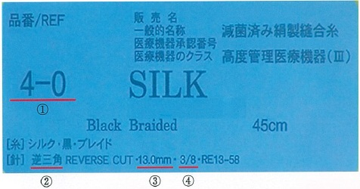
 |  | 1 | ①は糸の太さを示す。 | 正解
 |  | 2 | ②は針の断面の形態を示す。 | 正解
 |  | 3 | ③は針の彎曲の程度を示す。
 |  | 4 | ④は針の長さを示す。
歯科衛生士 | 2015 | 臨床歯科医学 |  | 2015_dh_15_pm099
 |  | 口腔癌の放射線治療による口腔の急性期副作用はどれか。2つ選べ。
 |  | 1 | 骨露出
 |  | 2 | 粘膜炎 | 正解
 |  | 3 | 味覚障害 | 正解
 |  | 4 | 下顎骨壊死
歯科衛生士 | 2015 | 歯科診療補助論 |  | 2015_dh_15_pm100
 |  | 体温の高い順で正しいのはどれか。
 |  | 1 | 口腔＞腋窩＞直腸
 |  | 2 | 腋窩＞口腔＞直腸
 |  | 3 | 直腸＞口腔＞腋窩 | 正解
 |  | 4 | 口腔＞直腸＞腋窩
歯科衛生士 | 2015 | 歯科診療補助論 |  | 2015_dh_15_pm101
 |  | 水平位にてスケーリングを行う場合、術者の目と患者の口腔までの距離で適切なのはどれか。
 |  | 1 | 10～15cm
 |  | 2 | 25～35cm | 正解
 |  | 3 | 50～60cm
 |  | 4 | 70～80cm
歯科衛生士 | 2015 | 歯科診療補助論 |  | 2015_dh_15_pm102
 |  | 器具の写真を別に示す。 フラップ手術の際に骨膜を剥離する器具はどれか。2つ選べ。
 |  | 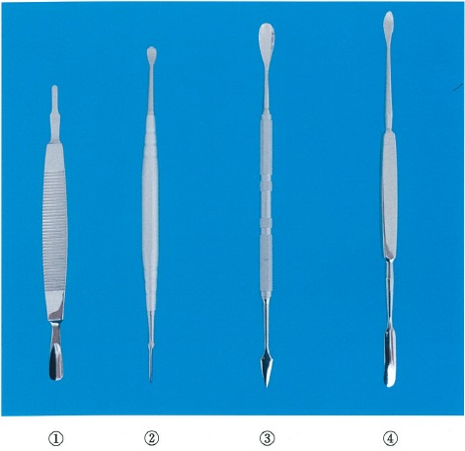
 |  | 1 | ① | 正解
 |  | 2 | ②
 |  | 3 | ③
 |  | 4 | ④ | 正解
歯科衛生士 | 2015 | 歯科診療補助論 |  | 2015_dh_15_pm103
 |  | 85歳の男性。全部床義歯の装着にあたり、義歯床粘膜面の適合試験を行うことになった。 準備するのはどれか。2つ選べ。
 |  | 1 | 咬合紙
 |  | 2 | シリコーン材料 | 正解
 |  | 3 | パラフィンワックス
 |  | 4 | プレッシャーインジケーターペースト<sup>®</sup> | 正解
歯科衛生士 | 2015 | 臨床歯科医学 |  | 2015_dh_15_pm104
 |  | 小児の歯科診療における行動変容法で抑制的対応法はどれか。
 |  | 1 | TSD法
 |  | 2 | モデリング法
 |  | 3 | トークンエコノミー法
 |  | 4 | ハンドオーバーマウス法 | 正解
歯科衛生士 | 2015 | 歯科診療補助論 |  | 2015_dh_15_pm105
 |  | 8歳の女児。歯科治療中に意識がなくなり、呼吸が停止し、脈の触知ができなくなった。一次救命処置を2人で行うことになった。 胸骨圧迫と人工呼吸の回数はどれか。
 |  | 1 | 15回に1回
 |  | 2 | 15回に2回 | 正解
 |  | 3 | 30回に1回
 |  | 4 | 30回に2回
歯科衛生士 | 2015 | 歯科診療補助論 |  | 2015_dh_15_pm106
 |  | 電気的根管長測定器の説明で正しいのはどれか。2つ選べ。
 |  | 1 | 電気抵抗値を測定する。 | 正解
 |  | 2 | 根管内pHが測定できる。
 |  | 3 | 根管長が数字で表示される。
 |  | 4 | ファイルを根管内に挿入する。 | 正解
歯科衛生士 | 2015 | 歯科診療補助論 |  | 2015_dh_15_pm107
 |  | 70歳の男性。義歯製作のためスタディモデルを作製することになった。アルジネート印象を行う予定であるが、患者は嘔吐反射が強いという。 印象採得時の適切な対応はどれか。2つ選べ。
 |  | 1 | 水平位にする。
 |  | 2 | 口呼吸をするように促す。
 |  | 3 | 口蓋部に表面麻酔を行う。 | 正解
 |  | 4 | 印象採得は下顎から行う。 | 正解
歯科衛生士 | 2015 | 臨床歯科医学 |  | 2015_dh_15_pm108
 |  | 85歳の男性。3年前に脳梗塞を起こし、後遺症として軽い左片麻痺がある。食事は楽しみにしており自分で食べるが、ペースが速い。一口量も多く、食事中にむせることがよくある。 誤嚥を防ぐ対応で適切なのはどれか。2つ選べ。
 |  | 1 | 食形態はきざみ食にする。
 |  | 2 | 液体にはとろみをつける。 | 正解
 |  | 3 | スプーンは小さいものを用いる。 | 正解
 |  | 4 | 顎を上げて嚥下するように姿勢を整える。
歯科衛生士 | 2015 | 歯科診療補助論 |  | 2015_dh_15_pm109
 |  | 矯正治療時の口腔内写真を別に示す。 この操作の目的はどれか。
 |  | 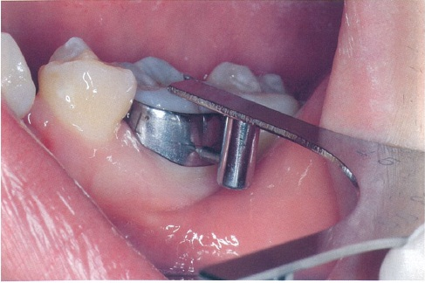
 |  | 1 | バンドの撤去
 |  | 2 | ブラケットの接着
 |  | 3 | アーチワイヤーの屈曲
 |  | 4 | チューブの装着位置の決定 | 正解
歯科衛生士 | 2015 | 歯科診療補助論 |  | 2015_dh_15_pm110
 |  | 70歳の男性。車椅子で来院した。院内を移動中の写真を別に示す。 このとき介助者が右足で行っている操作はどれか。
 |  | 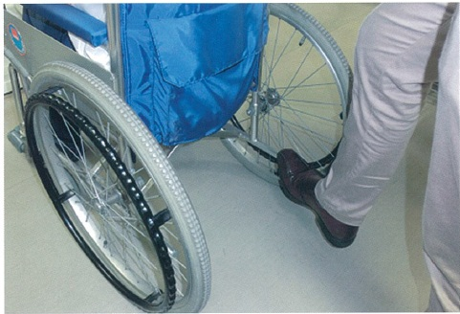
 |  | 1 | 前輪を浮かせる。 | 正解
 |  | 2 | 背もたれを起こす。
 |  | 3 | ブレーキをかける。
 |  | 4 | フットレストを下げる。

